外形及安装尺寸1
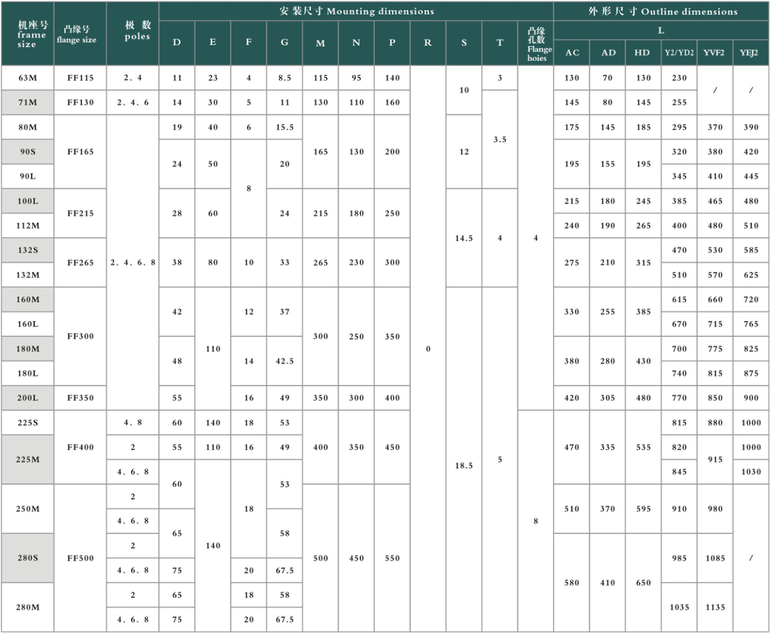
附录I-1 TYCVF、YE2、YE3、YD2、YDT、YVF2、YEJ2系列电动机外形及安装尺寸 | 附录I-2 TYCVF、YE2、YE3、YD2、YDT、YVF2、YEJ2系列电动机外形及安装尺寸
Appendix I-1 TYCVF、YE2、YE3、YD2、YDT、YVF2、YEJ2 series motor's dimensions | Appendix I-2 TYCVF、YE2、YE3、YD2、YDT、YVF2、YEJ2 series motor's dimensions

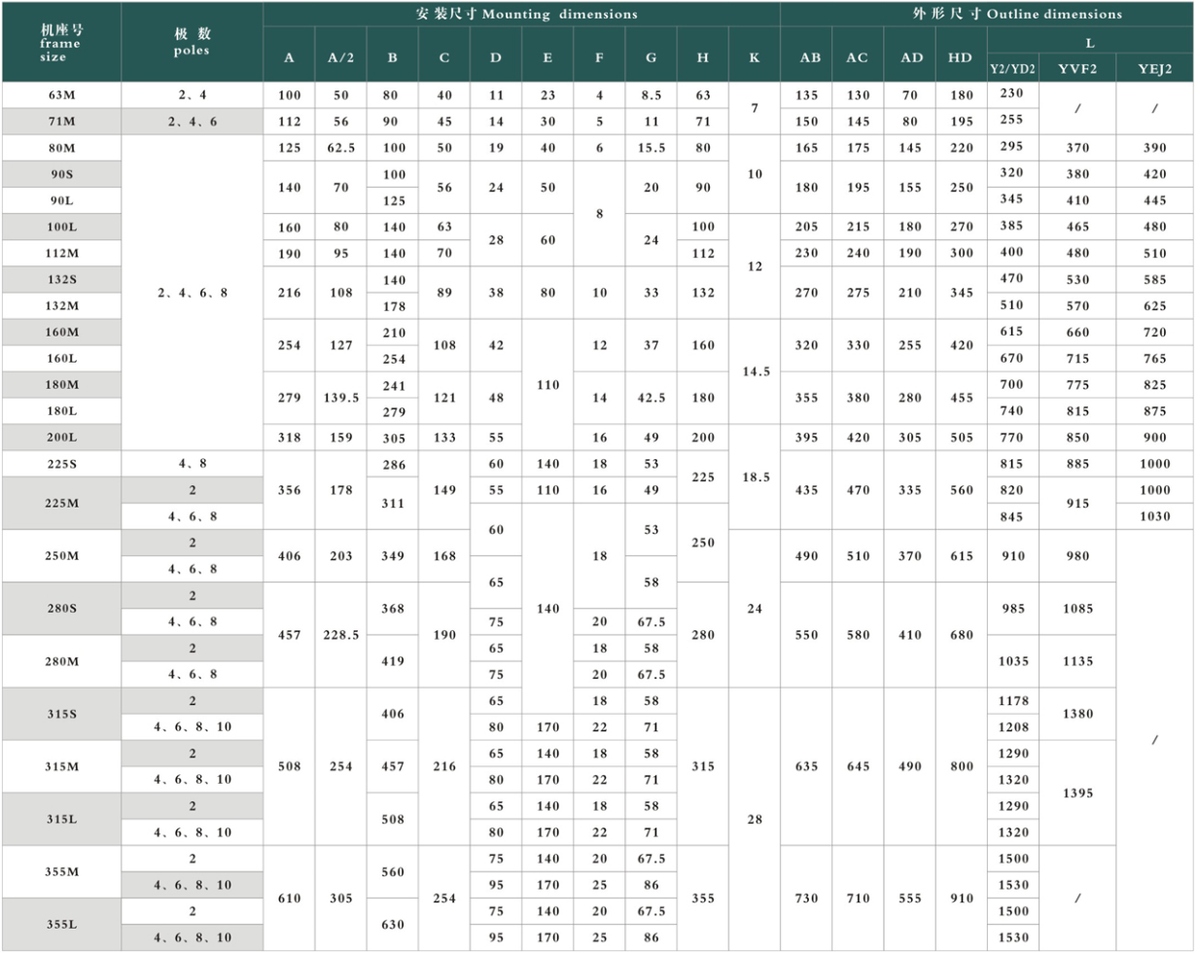
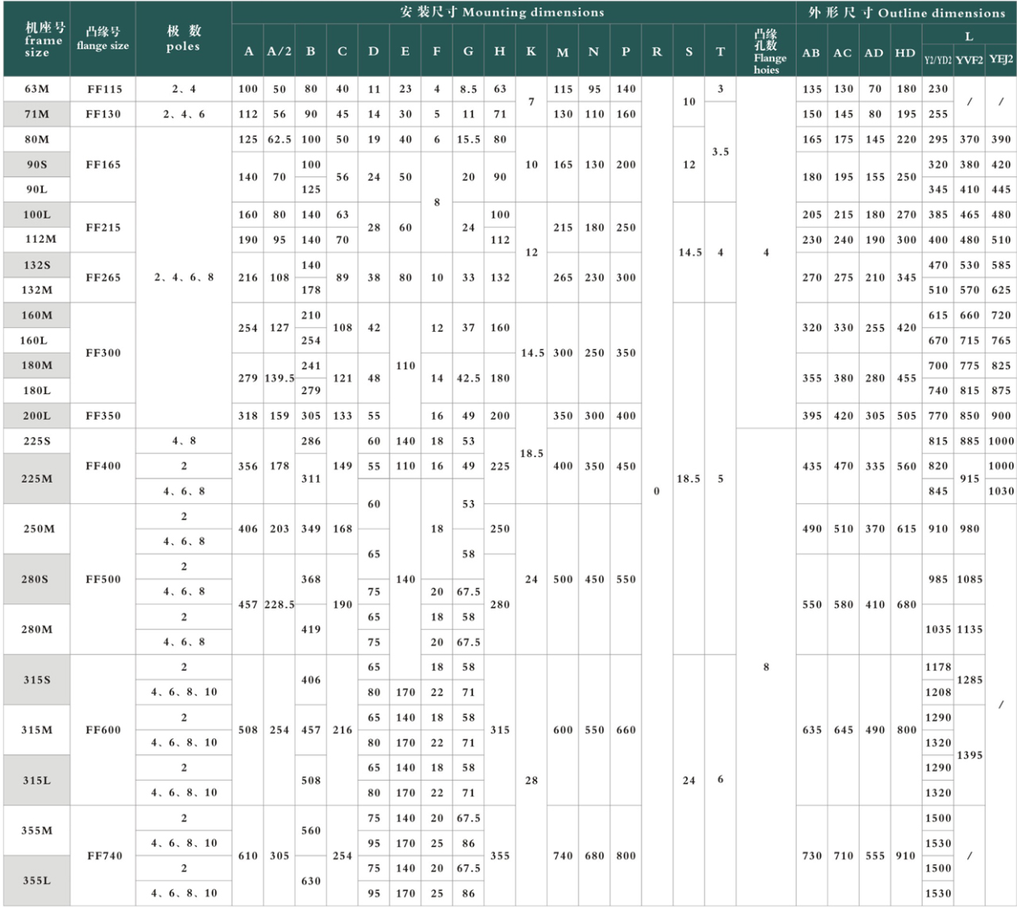
机座带底脚、端盖上无凸缘的电动机 | 机座带底脚、端盖上有凸缘（带通孔）的电动机
Frame with foot end, shield without flange | Frame with foot end, shield with flange（with through hole）

附录I-3 TYCVF、YE2、YE3、YD2、YDT、YVF2、YEJ2系列电动机外形及安装尺寸
Appendix I-3 TYCVF、YE2、YE3、YD2、YDT、YVF2、YEJ2 series motor's dimensions
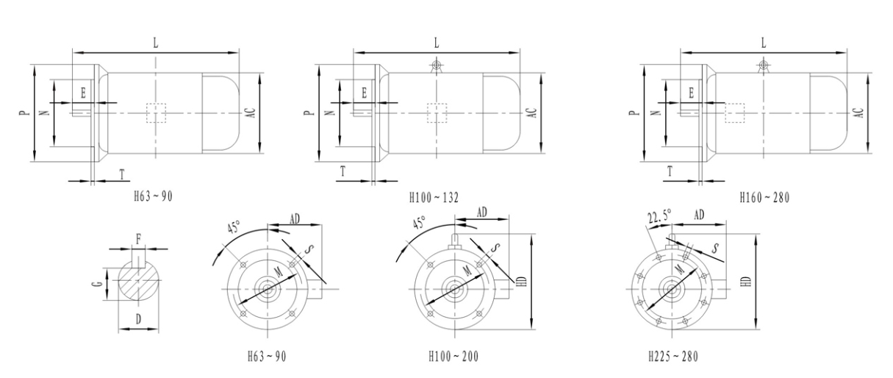

机座不带底脚、端盖上有凸缘（带通孔）的电动机
Frame without foot end, shield with flange（with through hole）

